활용 방법
(지리정보과) 1/1000 수치지형도 메타데이터 표준적용양식 안내 및 활용 방법

메타데이터란?
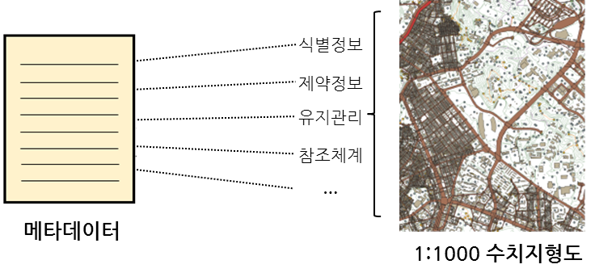 메타데이터란 데이터를 설명하는 데이터를 의미합니다. 다시 말해, 어떤 사업을 통해 데이터가 구축되는 경우, 구축된 데이터는 어떻게 식별되는지, 공간정보를 어떠한 방식으로 표현하는지, 업데이트 및 유지관리는 어떻게 되는지, 제공자는 누구인지 등에 대한 데이터가 바로 메타데이터라 할 수 있습니다. 메타데이터를 구성하는 항목은 대상이 되는 그 데이터의 특징 및 종류에 따라 일부 달라질 수 있으나, ISO TC211의 19115-1 지리정보 메타데이터 표준에 따르면, 지리정보에 대한 메타데이터는 주로 다음과 같은 부분으로 구성됩니다. - 메타데이터 개요정보: 메타데이터 담당자 연락처 및 메타데이터 일자 등 - 데이터의 식별정보 - 데이터의 활용에 대한 제약정보 - 데이터의 유지관리 정보 - 데이터가 따르는 참조체계 정보 - 데이터의 공간표현정보 - 데이터 내용에 대한 정보 - 데이터 배포 포맷 및 방법 등에 대한 정보 등

표준 적용 지원 템플릿(엑셀)
본 엑셀 템플릿은 국토지리정보원이 발주한 데이터 구축 과업의 결과에 대해 메타데이터 표준 기반의 정보 수집을 보다 쉽고 효율적으로 도모할 수 있도록 작성되었습니다. 국토지리정보원의 실무 과업 담당자와 해당 사업을 수행하는 사업 수행자는 본 템플릿을 이용하여 메타데이터 표준에 기반한 정보를 구축 및 활용할 수 있습니다. 사업 수행자는 이 파일을 과업 담당자에게 표준준수 성과물로서 제출할 수 있습니다.

템플릿(엑셀) 작성방법 및 유의사항
1. 메타데이터 작성 시 작성자는 작성자 입력 필드에 해당 내용을 작성합니다([그림1] 참조). 2. 작성자 입력 항목 중 흰색 바탕의 항목은 값이 고정되는 항목으로 작성자가 임의로 변경할 필요가 없습니다.(해당 값이 실제와 일치하지 않는 경우 감독관과 협의하여 수정 가능)([그림2] 참조) 3. 모든 항목은 작성자 입력 필드에 기본 값이 작성되어 있으며, 작성자는 작성자 입력 필드에 색상이 표시된 항목(연두색 및 노란색)만 실제 값으로 내용을 수정합니다([그림2] 참조). 4. 작성자 입력 필드에 작성되어 있는 항목 중 붉은 색 글씨로 작성된 항목은 예시로 작성된 값으로, 작성 시 실제 값으로 수정하여 작성하도록 합니다([그림2] 참조). 5. 작성 시 연두색 바탕의 항목과 노랜색 바탕의 항목을 구분하여 작성합니다([그림2] 참조). 사업수행자가 작성 시 감독관 확인 후 작성 사업수행자가 해당 데이터와 일치하도록 작성
[그림1]

작성자 입력 필드

[그림2]
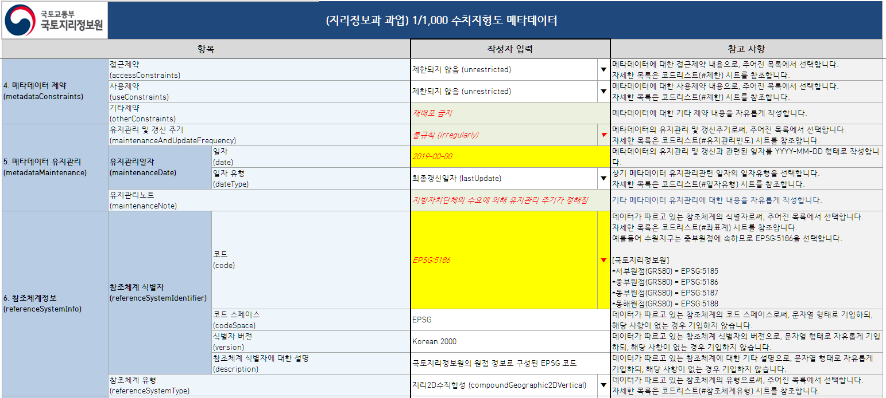

감독관 확인 후
사업수행자가
내용 작성

고정 값으로 작성자의 재작성 필요없음

사업수행자가 수행 내용에
따라 임의 작성

